HomePage
Logo | Advertisement |  |  |  |  |  |  |  | Xin chào : <User Account> Đăng xuất
 |  |  |  |  |  |  |  |  | Ngày 27 tháng 12 năm 2014

Home | Quản lý lái xe | Tạo quảng cáo | Tạo khuyến mãi | Thông tin doanh nghiệp |  |  | Hòm thư khách hàng | Thống kê

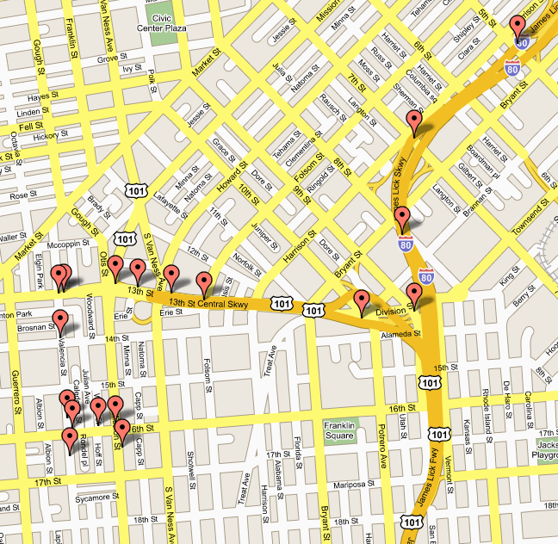
 |  |  |  |  | Tạo yêu cầu gửi đến lái xe
 |  |  |  |  |  | Quận/huyện đón :
 |  |  |  |  |  | Đường/phố đón :
 |  |  |  |  |  | Khách hàng :
 |  |  |  |  |  | Số người :
 |  |  |  |  |  | Thông tin thêm :
 |  |  |  |  |  | Số xe :

 |  |  |  |  |  | Phân xe

Taxinet@Project ver 2015
Thông tin liên hệ : taxinet@gmail.com

Business Rule :
trang thông tin hiển thị bản đồ vị trí của các lái xe taxi, từ đó doanh nghiệp sẽ tìm được lái xe nào hiện đang rảnh ở gần khu vực của khách hàng nhất
để có thể điều khiển xe taxi đến đón khách.
doanh nghiệp điền các thông tin về yêu cẩu của khách hàng và số xe được điều đến đón khách, ấn Phân xe, yêu cầu này sẽ được gửi trực tiếp đến lái xe, nếu
lái xe chấp nhận yêu cầu, thông báo sẽ được chuyển đến phía khách hàng và doanh nghiệp

